Cours et consignes
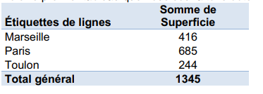
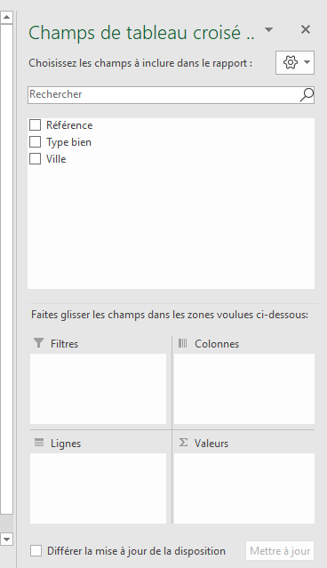
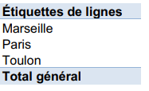
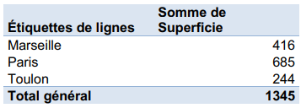
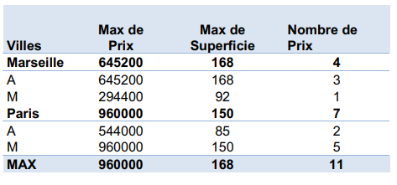
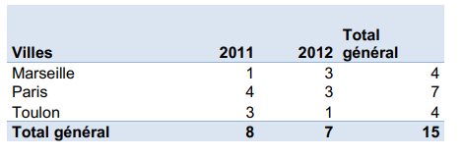
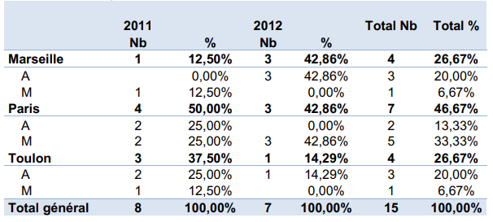
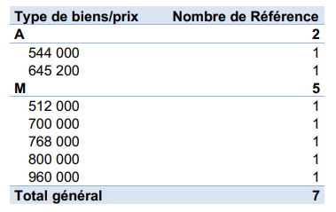
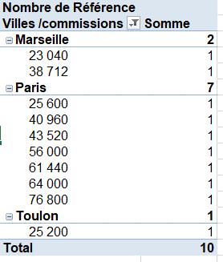
Les tableaux croisés dynamiques
1- Définition et usages
Un tableau croisé dynamique (TCD) est un tableau élaboré qui est réalisé à partir d'un premier tableau contenant des données brutes initiales (matrice de données).
Un tableau croisé dynamique (TCD) est un tableau élaboré qui est réalisé à partir d'un premier tableau contenant des données brutes initiales (matrice de données).
En quelques clics et sans utiliser de formules Excel, on peut réaliser un TCD.
Néanmoins, 2 points sont importants :
- Bien connaître les données et comprendre leur organisation,
- Savoir ce que l'on "veut faire dire" au TCD
Au départ, on a un tableau de données brutes avec des colonnes (champs) et des lignes qui se nomment des enregistrements.
Parmi ces données certaines sont plus intéressantes que d'autres et l'idée est de générer un nouveau "Tableau" qui ne reprend que certains champs ou enregistrements et les met en forme. On va pouvoir consolider des données, les regrouper différemment du tableau de données initiales. On pourra également calculer des moyennes, sommes, fréquences ou utiliser d’autres fonctions à partir de ces données regroupées autrement. C'est ainsi que les champs vont pouvoir devenir des enregistrements et les enregistrements des champs : on parle alors de tableau "Croisé" dynamique. Enfin, toute modification du tableau initial de données brutes entraîne un recalcul du tableau croisé si on clique sur "Actualiser" : on parle donc de tableau croisé "Dynamique". Si vous cliquez sur "Actualiser tout" tous les tableaux dynamiques de la feuille seront mis à jour.
Le tableau croisé dynamique (TCD) pourra être placé sur la même feuille que les données initiales (il faudra dire où) ou sur une nouvelle feuille.
Attention pour poser un filtre sur un TCD il faut que le fichier soit enregistré au format .xlsx (versions supérieures ou égales à Excel 2010).
2- Exemple de cours
On s’intéresse aux ventes d’une agence immobilière (voir onglet "Exo Cours")
Légende : A : Appartement ; M : Maison.
Nous allons maintenant créer des tableaux croisés dynamiques.
Exercice 1 Premier TCD
On souhaite créer un premier tableau croisé dynamique (TCD) ayant les villes pour lignes et affichant dans une colonne les superficies totales vendues. Voici le premier tableau que nous souhaitons obtenir :
Sélectionnez toute la plage de cellules. Assurez-vous que la plage de cellules contient les en-têtes de colonnes. Si certaines cellules sont fusionnées sélectionnezles puis clic droit/format de la cellule/alignement puis décocher "fusionner les cellules".
Puis sélectionnez l'onglet Insertion puis cliquez à gauche sur Tableau croisé dynamique, puis OK.
La boîte de dialogue Créer un tableau croisé dynamique qui s'affiche dans un nouvel onglet. Vous pouvez aussi créer un TCD dans l'onglet ou sont stocké les données.
Un rapport de tableau croisé dynamique vide est inséré dans une nouvelle feuille ; une nouvelle boîte de dialogue s’ouvre à droite avec la liste des champs du tableau qui est affichée : elle correspond aux entêtes de notre tableau initial. Attention ! Dès que vous cliquerez en dehors du TCD la fenêtre de droite disparaitra ! Pour la rappeler, recliquez dans le TCD
Faites glisser le champs "Ville" dans la fenètre "Ligne". Les villes sont positionnées en étiquettes de lignes : elles sont donc placées les unes sous les autres. Il s'affiche alors le TCD suivant :
Faites maintenant glisser le champs "Superficie" dans la fenetre "Valeurs" Une nouvelle colonne a été créée. On obtient le nouveau TCD ci-dessous
Il est à noter que les totaux par ville et le total général ont été automatiquement calculés.
Exercice 2 Croisement du TCD
On souhaite maintenant obtenir le TCD suivant :
On observe que les villes sont à présent rangées en colonnes. Pour cela, dans la fenêtre de droite avec les champs, glissez le champ « Ville » situé dans étiquettes de lignes et déposez le dans la fenetre colonnes. On a "croisé" les données (colonnes et lignes inversées).
Pour remplacer le "Etiquettes de colonnes" par le nom de champ "Ville", Cliquez sur la cellule "Etiquettes de colonnes" et tapez l'intitulé du champ ; c'est-à-dire "Ville". Autre possibilité : cliquez dans le TCD puis dans le menu "Outil de Tableaux croisés dynamiques", sélectionnez disposition du rapport puis "données tabulaires"
Exercice 3 Mise à jour du TCD
Le tableau croisé dynamique, comme son nom l'indique peut être mis à jour après une modification dans la matrice de données initiale.
Modifier la superficie de l'appartement A536, situé à Marseille : sa superficie est désormais de 196 mètres carrés. Le total des superficies pour Marseille doit augmenter de 100 ainsi que le total général. Il faut mettre à jour le TCD. Retournez sur le TCD, clique droit, "actualiser".
Remodifiez la valeur de superficie à 92 mètres carrés de l'appartement A536, situé à Marseille afin de revenir aux valeurs de données initiales. Actualisez les données du TCD. On revient au départ.
Exercice 4 TCD multilignes, multicolonnes
On souhaite maintenant créer un tableau croisé dynamique (TCD) ayant les villes pour colonnes et possédant 3 lignes : les superficies totales vendues, le total des ventes, le total des commissions.
Sélectionnez tout d’abord les champs à inclure dans le TCD : ville, superficie, prix, commission.
On remarquera que les totaux sont affichés en bas de tableau. On veut néanmoins présenter autrement le TCD. Sélectionnez le champ « ville » et glissez le dans « étiquettes de colonnes ». Puis, dans « étiquettes de colonnes » sélectionnez « ∑ Valeurs » et glissez-le dans étiquettes de lignes. Il va s’afficher alors le TCD demandé.
Exercice 5 Autre TCD
On souhaite maintenant créer un tableau croisé dynamique (TCD) ayant les villes pour colonnes et précisant les surfaces vendues ventilées par appartements (A) ou maisons (M).
Sélectionnez tout d’abord les champs à inclure dans le TCD : ville, type bien, superficie. Sélectionnez le champ « ville » et glissez le dans « étiquettes de colonnes ». Puis, dans « étiquettes de colonnes » sélectionnez « ∑ Valeurs » et glissez le dans étiquettes de lignes.
Remarque : une fois le tableau généré vous pouvez cliquez sur la petite flèche verticale à droite de étiquettes de colonnes ou sur la petite flèche verticale à droite de étiquettes de lignes pour supprimer des données ou les trier différemment. Si vous ne sélectionnez plus toutes les données le petit entonnoir de tri apparaitra à côté des étiquettes de colonnes ou des étiquettes de lignes.
Exercice 6 Filtre sur TCD
A partir du TCD précédent générez le TCD ci-après en utilisant la remarque faite précédemment. (On ne s’intéressera plus qu’aux maisons (M) et uniquement pour les villes de Marseille et Paris.
Voilà, vous avez créé vos premiers tableaux dynamiques. Rien n’empêche de réaliser de nouveaux calculs à partir de ces TCD. A vous maintenant de créer de nouveaux exemples… En cliquant, cherchant dans les différents menus puis observant…
Exercice 7
Réalisez le TCD correspondant aux nombres de ventes, tous types de biens confondus, pour les 3 villes du tableau et pour chacune des années 2011 et 2012.
Conseils
- "Villes" et "Type de bien" sont en étiquettes de lignes et "Type de bien" est sous "Villes"
- Etiquettes de ligne et TOTAL ont été respectivement remplacés par Villes et MAX.
- Prix a été glissé dans somme de valeurs puis, en cliquant sur la petite flèche vers le bas choisir paramètres de champs puis résumer le champ de valeurs par : choisir MAX.
- Superficie a été glissé dans somme de valeurs puis, en cliquant sur la petite flèche vers le bas choisir paramètres de champs puis résumer le champ de valeurs par : choisir MAX.
- Prix a été glissé une seconde fois dans somme de valeurs puis, en cliquant sur la petite flèche vers le bas choisir paramètres de champs puis résumer le champ de valeurs par : choisir NOMBRE.
Exercice 8
Réalisez le TCD correspondant aux nombres de ventes, tous types de biens confondus, pour les 3 villes du tableau et pour chacune des années 2011 et 2012.
Conseils : Ville est glissé en étiquettes de données, Année de vente en étiquettes de colonnes, Référence en somme de valeurs.
Améliorez le TCD pour obtenir :
Conseils : Type de bien est glissé en étiquettes de lignes sous Ville. Référence est glissé, à nouveau, en Nombre de valeurs puis, en cliquant sur la petite flèche vers le bas choisir paramètres de champs puis dans l'onglet afficher les résultats par puis dans la boite afficher les valeurs : choisir % par colonne.
Exercice 9
On souhaite réaliser le TCD suivant qui affiche le nombre de biens dont le prix est supérieur à 500 000 euros :
Conseils : Type de bien est glissé en étiquettes de lignes puis Prix est glissé dessous, toujours en étiquettes de lignes. Référence est glissé, en somme de valeurs. Il faut ensuite filtrer sur les prix : cliquer sur la petite flèche à droite des "étiquettes de ligne" puis choisir un champ (ici "Prix" car on filtre sur les prix) puis Filtrer (Supérieur ou égal à 500000 (valeur)).
Remarque : pour afficher la synthèse et non le détail des prix il faut cliquer sur la petite croix à gauche de A (appartement) et M (maison). On obtient :
Exercice 10
On souhaite réaliser le TCD suivant qui affiche le nombre de biens vendus pour des commissions supérieures ou égales à 20 000 euros et ventilées par villes.
Conseils Ville est glissé en étiquettes de lignes puis Commission est glissé dessous, toujours en étiquettes de lignes. Référence est glissé, en somme de valeurs. Il faut ensuite filtrer sur les commissions : clic droit sur une valeur de commission puis Filtrer puis Filtre s'appliquant aux étiquettes de données puis choisir Supérieur ou égal à 20 000 (valeur).

Exo 1
Exemple d'un tableau avec les salles d'un établissement d'établissement
 |  |  |  |  |  |  | Accessibilité 0 : salle non accessible aux personnes à mobilité réduite

Site | Accès | Etage | N° salle | Surface | affectation | accessibilité
Saint Martin | 7 | 0 | 2 | 20 | COURS | 0 |  | Somme de Surface | Étiquettes de colonnes
Conté | 31 | 1 | 2 | 30 | BUREAU | 0 |  | Étiquettes de lignes | 1 | Total général
Conté | 31 | 2 | 3 | 45 | COURS | 0 |  | Conté | 213 | 213
Saint Martin | 5 | 0 | 2 | 108 | COURS | 0 |  | Saint Martin | 100 | 100
Conté | 35 | 3 | 1 | 12 | BUREAU | 0 |  | Total général | 313 | 313
Saint Martin | 11 | 2 | 2 | 65 | COURS | 1
Conté | 33 | 2 | 4 | 25 | COURS | 1
Conté | 33 | 3 | 5 | 31 | BUREAU | 0
Saint Martin | 11 | 0 | 1 | 14 | INFO | 0
Saint Martin | 9 | 0 | 1 | 19 | COURS | 0
Conté | 31 | 1 | 4 | 25 | BUREAU | 0
Conté | 37 | 2 | 2 | 68 | COURS | 1
Conté | 37 | 1 | 4 | 45 | BUREAU | 0
Conté | 37 | 0 | 6 | 120 | BUREAU | 1
Saint Martin | 5 | 2 | 1 | 65 | BUREAU | 0
Saint Martin | 7 | 0 | 1 | 156 | COURS | 0
Conté | 33 | 1 | 3 | 26 | BUREAU | 0
Conté | 35 | 1 | 2 | 15 | INFO | 0
Saint Martin | 17 | 3 | 2 | 34 | COURS | 0
Saint Martin | 21 | 2 | 1 | 35 | BUREAU | 1
Saint Martin | 21 | 0 | 3 | 49 | BUREAU | 0
Saint Martin | 21 | 1 | 1 | 12 | INFO | 0

Recréez les TCD représentés ci-après :

 | Corrigé

TCD 1 | Mètres carrés accessibles sur Conté et Saint-Martin

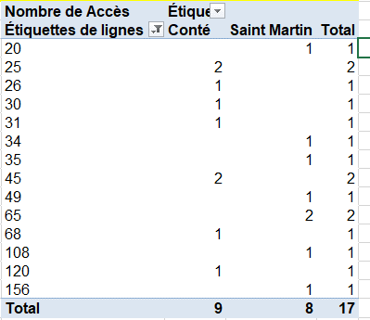
TCD 2 | Salles de plus de 20 mètres carrés sur Conté et Saint Martin

TCD 3 | Nombre de salles accessibles de plus de 40 mètres carrés sur Saint-Martin et Conté
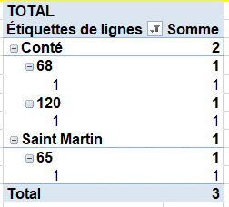

On souhaite des salles accessibles et de plus de 40 mètres carrés, sur les 2 sites : il faut donc glisser en étiquettes de lignes les champs suivants : Site, Surface, Accessibilité.
On clique ensuite sur la flèche à droite de "étiquette de lignes" puis, pour filtrer ; cliquer sur "sélectionner champ", choisir "accessibilité" et poser le filtre "égal à 1" ; cliquer à nouveau sur "sélectionner champ", choisir "surface" et poser le filtre "Supérieur ou égal à 40" ;
N'oubliez pas de glisser "accessibilité" en étiquettes de valeurs.

Exo 2
Exercice 2
Tableau résumant des ventes de sirops
Attention ! Les quantités vendues sont re-générées aléatoirement à chaque ouverture de fichier : vous ne pouvez donc pas trouver les mêmes TCD que ceux corrigés !
 | Référence | Type rayon | Marque | Type produit | Parfum | Conditionnement | Contenance | Prix TTC | Région | Département | Ville | Enseigne | Quantité vendue
 | BOISIROP23 | Boisson | Teisseire | Sirop | Fraise | Aluminium | 0.75 | 3.8 | PACA | 6 | Nice | Auchan | 102
 | BOISIROP24 | Boisson | Teisseire | Sirop | Citron | Aluminium | 1 | 2.9 | PACA | 83 | Hyères | Leclerc | 365
 | BOISIROP25 | Boisson | Teisseire | Sirop | Fraise | Verre | 0.75 | 3.7 | PACA | 13 | Carry | U | 398
 | BOISIROP26 | Boisson | Teisseire | Sirop | Grenadine | Verre | 1 | 2.9 | PACA | 13 | Martigues | Leclerc | 339
 | BOISIROP27 | Boisson | Teisseire | Sirop | Grenadine | Aluminium | 1.5 | 3 | PACA | 6 | Nice | Leclerc | 428
 | BOISIROP28 | Boisson | Teisseire | Sirop | Grenadine | Verre | 1 | 3.1 | PACA | 6 | Nice | Carrefour | 268
 | BOISIROP29 | Boisson | Teisseire | Sirop | Menthe | Aluminium | 1 | 2.5 | PACA | 83 | Hyères | Carrefour | 341
 | BOISIROP30 | Boisson | Teisseire | Sirop | Menthe | Verre | 1.5 | 2.8 | PACA | 13 | Carry | U | 202
 | BOISIROP31 | Boisson | Teisseire | Sirop | Fruits de la passion | Aluminium | 0.75 | 3.9 | PACA | 13 | Martigues | U | 269
 | BOISIROP32 | Boisson | Teisseire | Sirop | Cassis | Aluminium | 1 | 3.2 | PACA | 6 | Nice | Intermarché | 477
 | BOISIROP33 | Boisson | Teisseire | Sirop | Orange | Aluminium | 1 | 2.8 | PACA | 6 | Cannes | Auchan | 182
 | BOISIROP23 | Boisson | Berger | Sirop | Fraise | Aluminium | 1 | 3.8 | PACA | 83 | La londe | Leclerc | 153
 | BOISIROP24 | Boisson | Sirop sport | Sirop | Citron | Aluminium | 1.5 | 2.9 | PACA | 13 | Marseille | U | 280
 | BOISIROP25 | Boisson | Sirop sport | Sirop | Fraise | Verre | 1 | 3.7 | PACA | 13 | Marseille | Leclerc | 120
 | BOISIROP26 | Boisson | Sirop sport | Sirop | Grenadine | Verre | 1.5 | 2.9 | PACA | 6 | Beaulieu | Leclerc | 213
 | BOISIROP27 | Boisson | Sirop sport | Sirop | Grenadine | Verre | 1 | 3 | PACA | 6 | Cannes | Carrefour | 60
 | BOISIROP28 | Boisson | Sirop sport | Sirop | Grenadine | Verre | 0.75 | 3.1 | PACA | 83 | Hyères | Carrefour | 119
 | BOISIROP29 | Boisson | Sirop sport | Sirop | Menthe | Verre | 1 | 2.5 | PACA | 13 | Carry | Auchan | 54
 | BOISIROP30 | Boisson | Sirop sport | Sirop | Menthe | Verre | 1.5 | 2.8 | PACA | 13 | Martigues | Auchan | 251
 | BOISIROP31 | Boisson | Sirop sport | Sirop | Fruits de la passion | Aluminium | 0.75 | 3.9 | PACA | 6 | Nice | Intermarché | 244
 | BOISIROP32 | Boisson | Sirop sport | Sirop | Cassis | Aluminium | 1 | 3.2 | PACA | 6 | Mandelieu | Spar | 297
 | BOISIROP33 | Boisson | Sirop sport | Sirop | Orange | Aluminium | 1 | 2.8 | PACA | 83 | Saint rémy de provence | Casino | 118
 | BOISIROP34 | Boisson | Moulin de Valbonne | Sirop | Fraise | Aluminium | 1 | 3.8 | PACA | 13 | Carry | Casino | 100
 | BOISIROP35 | Boisson | Moulin de Valbonne | Sirop | Citron | Verre | 1 | 2.9 | PACA | 13 | Martigues | Casino | 73
 | BOISIROP36 | Boisson | Moulin de Valbonne | Sirop | Fraise | Verre | 1 | 3.7 | PACA | 6 | Mandelieu | U | 277
 | BOISIROP37 | Boisson | Moulin de Valbonne | Sirop | Violette | Verre | 0.75 | 2.9 | PACA | 6 | Menton | Franprix | 104
 | BOISIROP38 | Boisson | Moulin de Valbonne | Sirop | Grenadine | Aluminium | 1 | 3 | PACA | 83 | Bandol | Franprix | 127
 | BOISIROP39 | Boisson | Moulin de Valbonne | Sirop | Grenadine | Verre | 1.5 | 3.1 | PACA | 13 | Sanary | U | 232
 | BOISIROP40 | Boisson | Moulin de Valbonne | Sirop | Menthe | Aluminium | 1 | 2.5 | PACA | 13 | Martigues | Intermarché | 145
 | BOISIROP41 | Boisson | Moulin de Valbonne | Sirop | Menthe | Verre | 1.5 | 2.8 | PACA | 6 | Menton | Intermarché | 173
 | BOISIROP42 | Boisson | Moulin de Valbonne | Sirop | Fruits de la passion | Aluminium | 1 | 3.9 | PACA | 6 | Cannes | Auchan | 158
 | BOISIROP43 | Boisson | Moulin de Valbonne | Sirop | Cassis | Aluminium | 1 | 3.2 | PACA | 83 | Sanary | Leclerc | 218
 | BOISIROP44 | Boisson | Moulin de Valbonne | Sirop | Orange | Aluminium | 1 | 2.8 | PACA | 13 | Marseille | U | 274
 | BOISIROP45 | Boisson | Monin | Sirop | Fraise | Verre | 1 | 3.8 | PACA | 13 | Marseille | Franprix | 139
 | BOISIROP46 | Boisson | Monin | Sirop | Citron | Verre | 0.75 | 2.9 | PACA | 6 | Beaulieu | Leclerc | 129
 | BOISIROP47 | Boisson | Monin | Sirop | Fraise | Verre | 1 | 3.7 | PACA | 6 | Menton | Carrefour | 106
 | BOISIROP48 | Boisson | Monin | Sirop | Grenadine | Verre | 1 | 2.9 | PACA | 83 | Hyères | Carrefour | 150
 | BOISIROP49 | Boisson | Monin | Sirop | Grenadine | Verre | 1.5 | 3 | PACA | 13 | Salon de provence | Auchan | 84
 | BOISIROP50 | Boisson | Monin | Sirop | Grenadine | Verre | 0.75 | 3.1 | PACA | 13 | Salon de provence | Auchan | 39
 | BOISIROP51 | Boisson | Monin | Sirop | Menthe | Verre | 1 | 2.5 | PACA | 6 | Cannes | Franprix | 99
 | BOISIROP52 | Boisson | Monin | Sirop | Menthe | Verre | 1.5 | 2.8 | PACA | 6 | Mandelieu | Auchan | 276
 | BOISIROP53 | Boisson | Monin | Sirop | Fruits de la passion | Verre | 1 | 3.9 | PACA | 83 | Sanary | Leclerc | 285
 | BOISIROP54 | Boisson | Teisseire | Sirop | Orgeat | Verre | 0.75 | 3.2 | PACA | 13 | Carry | U | 110
 | BOISIROP55 | Boisson | Monin | Sirop | Orange | Verre | 0.75 | 2.8 | PACA | 13 | Martigues | Leclerc | 291
 | BOISIROP56 | Boisson | Routin | Sirop | Fraise | Verre | 0.75 | 3.8 | PACA | 6 | Nice | Casino | 90
 | BOISIROP57 | Boisson | Routin | Sirop | Citron | Aluminium | 1 | 2.9 | PACA | 6 | Nice | Carrefour | 39
 | BOISIROP58 | Boisson | Teisseire | Sirop | Orgeat | Verre | 1 | 3.7 | PACA | 83 | Sanary | Casino | 272
 | BOISIROP59 | Boisson | Routin | Sirop | Grenadine | Verre | 1.5 | 4.9 | PACA | 13 | Carry | U | 52
 | BOISIROP60 | Boisson | Routin | Sirop | Grenadine | Aluminium | 1 | 3 | PACA | 13 | Saintes-Marie de la mer | U | 186
 | BOISIROP61 | Boisson | Routin | Sirop | Grenadine | Verre | 1 | 3.1 | PACA | 6 | Nice | Intermarché | 20
 | BOISIROP62 | Boisson | Routin | Sirop | Menthe | Verre | 1.5 | 3.9 | PACA | 6 | Cannes | Franprix | 142
 | BOISIROP63 | Boisson | Routin | Sirop | Menthe | Verre | 1 | 2.8 | PACA | 83 | Bandol | Leclerc | 296
 | BOISIROP64 | Boisson | Routin | Sirop | Fruits de la passion | Aluminium | 1 | 3.9 | PACA | 13 | Saintes-Marie de lamer | U | 217
 | BOISIROP65 | Boisson | Routin | Sirop | Cassis | Verre | 0.75 | 3.2 | PACA | 13 | Saintes-Marie de la mer | Leclerc | 109
 | BOISIROP66 | Boisson | Frigolet | Sirop | Réglisse | Aluminium | 1 | 2.8 | PACA | 6 | Beaulieu | Leclerc | 60
 | BOISIROP67 | Boisson | Frigolet | Sirop | Fraise | Aluminium | 0.75 | 3.8 | PACA | 6 | Cannes | Franprix | 146
 | BOISIROP68 | Boisson | Frigolet | Sirop | Citron | Verre | 1 | 2.9 | PACA | 83 | Bandol | Carrefour | 67
 | BOISIROP69 | Boisson | Frigolet | Sirop | Fraise | Verre | 1.5 | 5.5 | PACA | 13 | Salon de provence | Auchan | 63
 | BOISIROP70 | Boisson | Frigolet | Sirop | Grenadine | Verre | 0.75 | 3.4 | PACA | 13 | Saint rémy de provence | Auchan | 121
 | BOISIROP71 | Boisson | Frigolet | Sirop | Grenadine | Verre | 1.5 | 6.7 | PACA | 6 | Cannes | Intermarché | 4
 | BOISIROP72 | Boisson | Frigolet | Sirop | Grenadine | Verre | 1 | 3.1 | PACA | 6 | Menton | Auchan | 274
 | BOISIROP73 | Boisson | Frigolet | Sirop | Menthe | Verre | 1.5 | 4.8 | PACA | 83 | Hyères | Casino | 262
 | BOISIROP74 | Boisson | Frigolet | Sirop | Menthe | Verre | 0.75 | 2.8 | PACA | 13 | La Ciotat | U | 241
 | BOISIROP75 | Boisson | Frigolet | Sirop | Fruits de la passion | Verre | 0.74 | 4 | PACA | 83 | Salon de provence | Casino | 286
 | BOISIROP76 | Boisson | Frigolet | Sirop | Cassis | Verre | 1 | 3.2 | PACA | 6 | Nice | Leclerc | 95
 | BOISIROP77 | Boisson | Frigolet | Sirop | Orange | Verre | 0.74 | 3.7 | PACA | 6 | Antibes | Casino | 183

Créer les TCD ci-dessous

 | TCD 1 | Ventes cumulées par marque de sirop

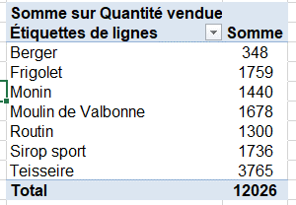

 | TCD 2 | Ventes cumulées par parfum

 | TCD 3 | Ventes par marques et par type d'enseignes de supermarché

 | TCD 4 | Ventes de sirop par marque et par départements

 | TCD 5 | Nombre de variétés de sirops par parfums

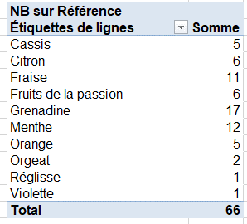

 | TCD 6 | Ventilation des variétés de sirops par parfums par départements

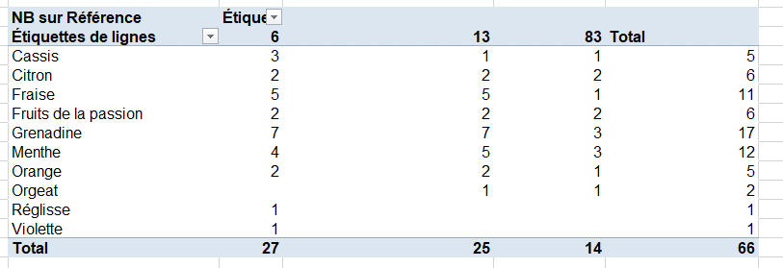

 | TCD 7 | Ventes de sirops par ville réparties par parfums

 | TCD 8 | Volumes de ventes par : marques, parfum "Fraise" et différents types de conditionnement
 |  | Pensez à poser un filtre sur le parfum
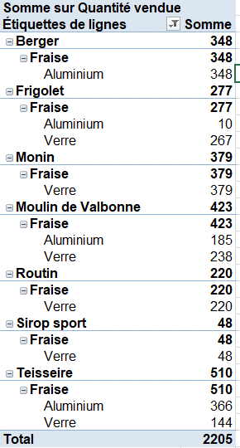

 | TCD 10 | Prix le plus cher et Prix le moins cher pour chaque marque

 |  |  | Valeurs
 |  | Étiquettes de lignes | Max sur Prix TTC | Min sur Prix TTC
 |  | Berger | 3.8 | 3.8
 |  | Frigolet | 6.7 | 2.8
 |  | Monin | 3.9 | 2.5
 |  | Moulin de Valbonne | 3.9 | 2.5
 |  | Routin | 4.9 | 2.8
 |  | Sirop sport | 3.9 | 2.5
 |  | Teisseire | 3.9 | 2.5
 |  | Total | 6.7 | 2.5

 | TCD 11 | Prix moyen des sirops par type de conditionnement

 |  | Moyenne sur Prix TTC
 |  | Étiquettes de lignes | Somme
 |  | Aluminium | 3.23
 |  | Verre | 3.40
 |  | Total | 3.34

 | TCD 12 | Nombre de références de sirops et quantités totales vendues pour les différentes villes des Bouches-du-Rhône

 |  |  | Valeurs
 |  | Étiquettes de lignes | NB sur Référence | Somme sur Quantité vendue
 |  | 13 | 25 | 4477
 |  | Carry | 6 | 1251
 |  | La Ciotat | 1 | 205
 |  | Marseille | 4 | 552
 |  | Martigues | 6 | 1260
 |  | Saint rémy de provence | 1 | 36
 |  | Saintes-Marie de la mer | 2 | 427
 |  | Saintes-Marie de lamer | 1 | 48
 |  | Salon de provence | 3 | 575
 |  | Sanary | 1 | 123
 |  | Total | 25 | 4477

 | TCD 13 | Répartition des ventes en pourcentage par type de parfum

 |  | Somme sur Quantité vendue
 |  | Étiquettes de lignes | Somme
 |  | Cassis | 10.09%
 |  | Citron | 9.85%
 |  | Fraise | 18.34%
 |  | Fruits de la passion | 7.31%
 |  | Grenadine | 26.15%
 |  | Menthe | 18.17%
 |  | Orange | 5.35%
 |  | Orgeat | 3.23%
 |  | Réglisse | 0.12%
 |  | Violette | 1.39%
 |  | Total | 100.00%

 | TCD 14 | Répartition des ventes en pourcentage par marque de sirop

 | Répartition par marque
 | Étiquettes de lignes | Somme
 | Berger | 2.89%
 | Frigolet | 14.63%
 | Monin | 11.97%
 | Moulin de Valbonne | 13.95%
 | Routin | 10.81%
 | Sirop sport | 14.44%
 | Teisseire | 31.31%
 | Total | 100.00%

 | TCD 15 | Répartition en pourcentage des ventes de grenadine par enseigne
 |  | Parfum | Grenadine

 |  | répartition pas enseigne pour la grenadine
 |  |  | Somme
 |  | Auchan | 17.65%
 |  | Carrefour | 27.15%
 |  | Franprix | 3.53%
 |  | Intermarché | 12.27%
 |  | Leclerc | 23.34%
 |  | U | 16.06%
 |  | Total | 100.00%

 |  | Il faut glisser "Marque" en étiquettes de lignes
 |  | puis "Quantités vendues" en Somme de valeurs
 |  | puis "Parfum" en Filtre
 |  | puis sélectionner dans le filtre uniquement grenadine
 |  | puis passer "quantités vendues" en "% de valeurs" (paramètres de champs/ afficher les valeurs/ puis sélectionner pourcentage par colonnes)

 |  | Pour Trier les données du TCD : sélectionner toutes les données puis Outils de TCD/options/ puis Trier (choisir : ascendant, descendant, alphabétique…)

 | TCD 16 | Répartiton des ventes (en pourcentage) par parfum de l'enseigne "Leclerc" de Nice

 |  | Enseigne | Leclerc
 |  | Ville | Nice

 |  | Somme sur Quantité vendue
 |  | Étiquettes de lignes | Somme
 |  | Cassis | 50.41%
 |  | Grenadine | 49.59%
 |  | Total | 100.00%

 | TCD 17 | Nombre de prix pratiqués, prix maximum, prix moyen pour les différents parfums

 |  |  | Valeurs
 |  | Étiquettes de lignes | Nb de prix | Prix max | Prix moyen
 |  | Cassis | 5 | 3 | 3.20
 |  | Citron | 6 | 3 | 2.90
 |  | Fraise | 11 | 6 | 3.92
 |  | Fruits de la passion | 6 | 4 | 3.92
 |  | Grenadine | 17 | 7 | 3.37
 |  | Menthe | 12 | 5 | 2.96
 |  | Orange | 5 | 4 | 2.98
 |  | Orgeat | 2 | 4 | 3.45
 |  | Réglisse | 1 | 3 | 2.80
 |  | Violette | 1 | 3 | 2.90
 |  | Total | 66 | 7 | 3.34

